Monitoreo de Precios
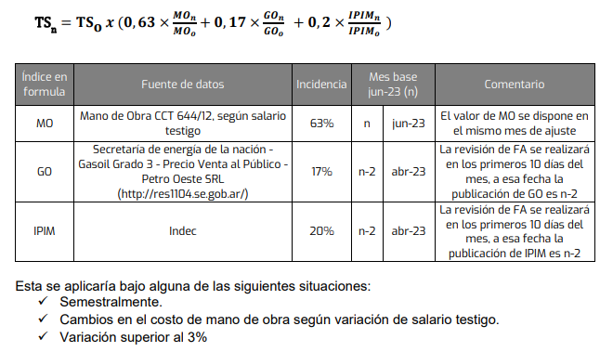
Ítem | Descripción | 01/07/2023 precio Base | Apr-24 | May-24 |  | Variación mensual % | Tarifa a certificar
1 | Servicio de Reposición de PQ en Campo x Visita [ARS/visita] | 451,758 | 1,522,249 | 1,577,739 |  | 3.6% | 1,577,739
2 | Servicio de Operador/Recorredor [ARS/mes] | 4,066,337 | 13,701,978 | 14,201,449 |  | 3.6% | 14,201,449
3 | Asistencia Técnica - operativa [ARS/mes] | 1,855,181 | 6,251,240 | 6,479,113 |  | 3.6% | 6,479,113

 | Detalle | Fuente
 |  |  | Oct-23 | Nov-23 | Dec-23 | Jan-24 | Feb-24 | Mar-24
Índice
 |  |  | Dec-23 | Jan-24 | Feb-24 | Mar-24 | Apr-24 | May-24
MO | Variación de sueldo testigo | Variación de sueldo testigo según CCT petrolero de NQN | 1,489,582 | 1,859,947 | 2,181,914 | 2,243,009 | 2,921,869 | 2,921,869
IPIM | Nivel general | https://www.indec.gob.ar/indec/web/Nivel4-Tema-3-5-32 | 3,859 | 4,287 | 6,603 | 7,789 | 8,580 | 9,045
GO | Gasoil grado 3, precio sin impuestos Neuquén Petro Oeste | http://res1104.se.gob.ar/consultaprecios-todos.sql.eess.php | 381 | 466 | 769 | 936 | 1,020 | 1,097
 |  |  |  |  |  |  |  | 3.4924

Tarifas y FA
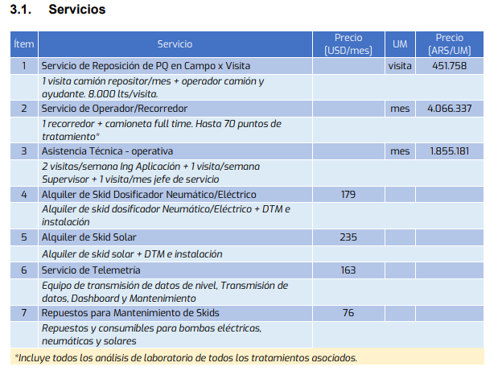

IPIM
MES | Ïndice IPIM
 | https://www.indec.gob.ar/indec/web/Nivel4-Tema-3-5-32
Desde | Valor | 2023
Mar-2023 | 0
Apr-2023 | 2246.4
May-2023 | 2405.5
Jun-2023 | 2585.7
Jul-2023 | 2767.1
Aug-2023 | 3284.9
Sep-2023 | 3587.5
Oct-2023 | 3858.7
Nov-2023 | 4287.0
Dec-2023 | 6603.4
Jan-2024 | 7788.9
Feb-24 | 8579.9
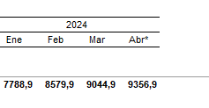
Mar-24 | 9044.9
Apr-24 | 9356.9

